Лист1
Название | Цена | Изображение
Монитор LG 25UM58 | 8460 | 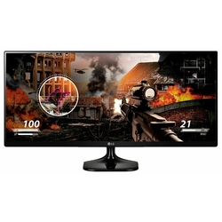
Монитор BenQ ZOWIE XL2411P | 14158 | 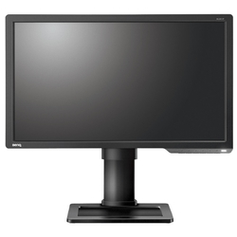
Монитор Samsung C32F391FWI | 12764 | 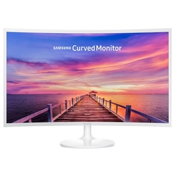
Монитор Samsung S27R750QEI | 25280 | 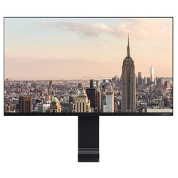
Монитор Samsung S24D300H | 6499 | 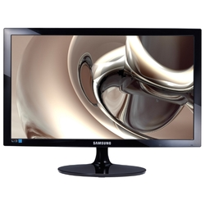
Монитор Samsung S32R750UEI | 32350
Монитор Philips 276E9QJAB | 10690 | 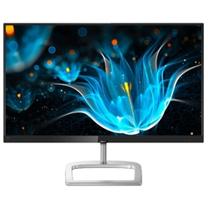
Монитор Samsung U28E590D | 13920 | 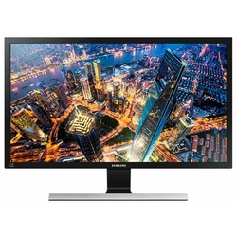
Монитор Philips 276E9QSB | 9288 | 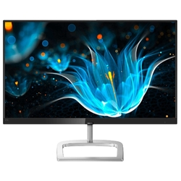
Монитор Acer K192HQLb | 3579 | 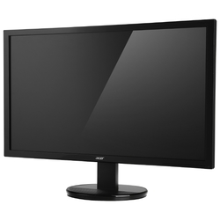
Монитор Philips 245E1S | 12640 | 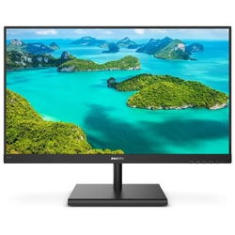
Монитор ASUS ROG Swift PG279Q | 49988 | 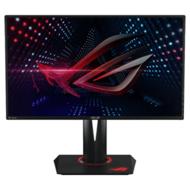
Монитор ASUS VG258QR | 18020 | 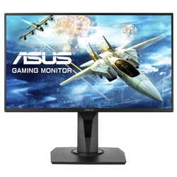
Монитор AOC Q3279VWF | 13688 | 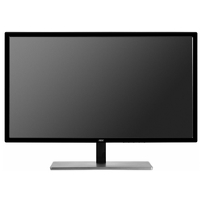
Монитор AOC 27B1H | 8970 | 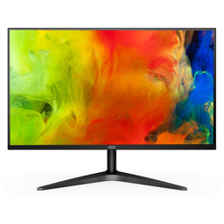
Монитор Philips 273V7QDAB | 9488 | 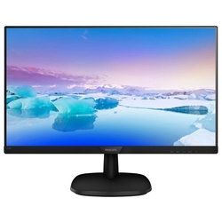
Монитор AOC 27V2Q | 10260 | 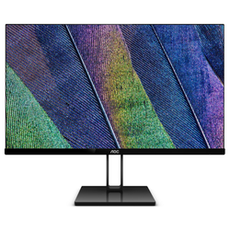
Монитор Viewsonic VG2719-2K | 16940 | 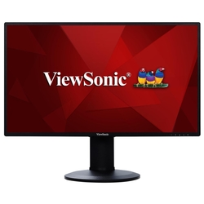
Монитор AOC C24G1 | 13899 | 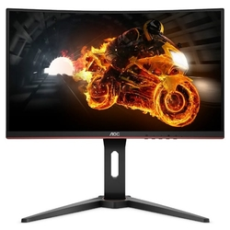
Монитор BenQ ZOWIE XL2540 | 25190 | 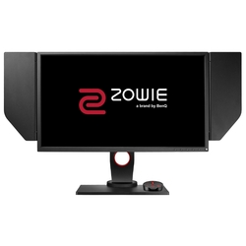
Монитор Samsung C49HG90DMI | 60270 | 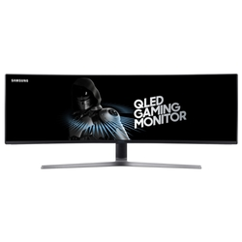
Монитор ASUS ROG Swift PG27UQ | 220480 | 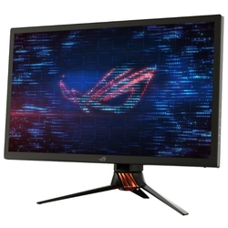
Монитор LG 43UD79 | 41789 | 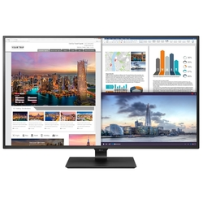
Монитор Lenovo ThinkVision P27q-10 | 22109 | 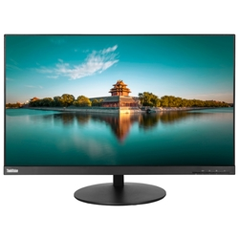
Монитор Lenovo ThinkVision P27h-10 | 22679 | 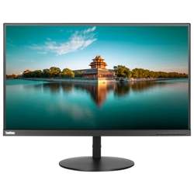
Монитор BenQ EW3270U | 24960 | 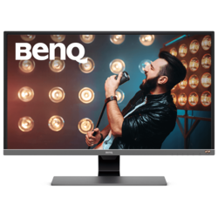
Монитор LG 24MP58VQ | 6750 | 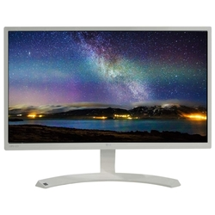
Монитор LG 29UM69G | 14692 | 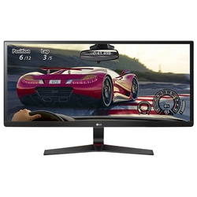
Монитор HP EliteDisplay E273 | 14830 | 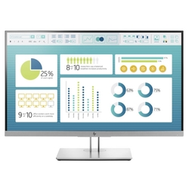
Монитор Samsung C24F396FHI | 7550 | 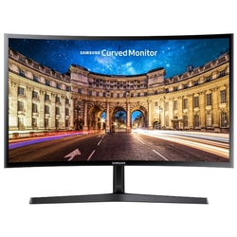
Монитор Philips 243V7QJABF | 7279 | 
Монитор AOC 22B1H | 5730 | 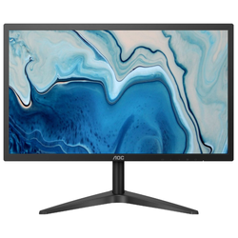
Монитор Philips BDM4350UC | 31960 | 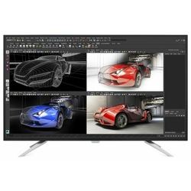
Монитор AOC e2460Sh | 6688 | 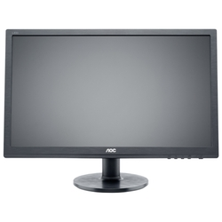
Монитор Samsung C27F390FHI | 10488 | 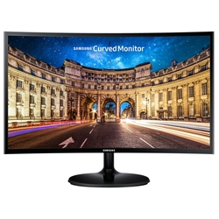
Монитор Samsung C27F396FHI | 10569
Монитор Philips 276E7QDSW | 10489 | 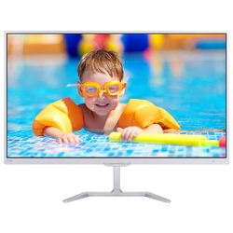
Монитор AOC G2260VWQ6 | 6552 | 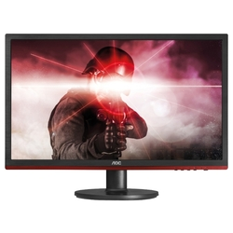
Монитор AOC I2481FXH | 8608 | 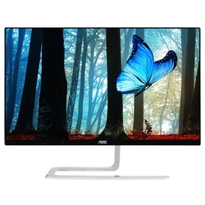
Монитор MSI Optix G27C2 | 20740 | 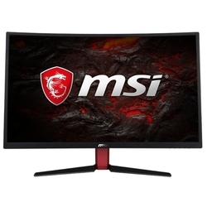
Монитор AOC G2460VQ6 | 8290 | 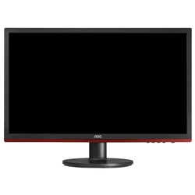
Монитор LG 24UD58 | 18783 | 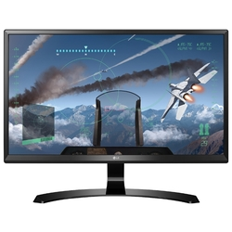
Монитор Acer K272HLEbd | 8580 | 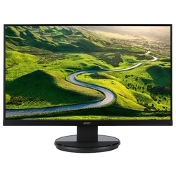
Монитор Philips 436M6VBPAB | 39081 | 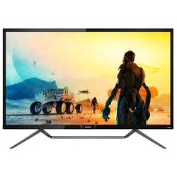
Монитор AOC Q27P1 | 16243 | 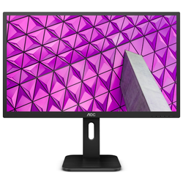
Монитор Philips 278E8QJAB | 10530 | 